Sheet1
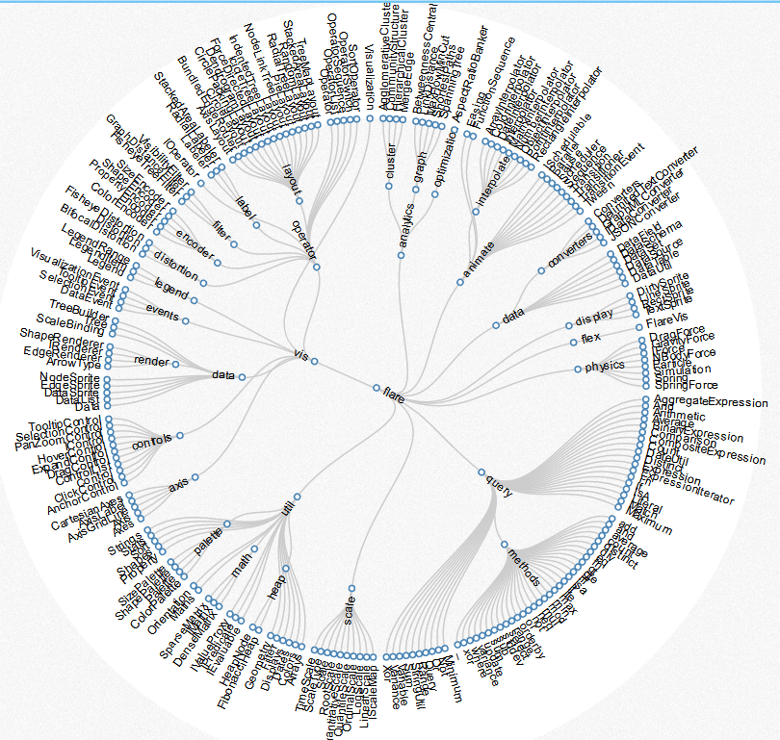
Vertex半径的计算方式
按圆形外观
按矩形外观
树形图变种。一般的树状图比较扁平，环形树状图充分利用视图空间。
http://mbostock.github.io/d3/talk/20111018/cluster.html

初始参数设置

加载数据

Vertex弧长计算方式

中心Vertex的id
设置树的顶点

同层Vertex之间的最小间距
创建Vertexs和Edges
计算Vertex半径
计算Vertex弧长
创建Vertex

中心Vertex

Vertex(顶点)
父Vertex
子Vertex集合
所属Layer
半径
掠角
与父Vertex相对距离
自身弧长
树形关系弧长
子节点总弧长
与父Vertex相对角度
中心点坐标
起始角度

根据树顶点创建Edge

Edge(边)
构建树形关系

计算子节点集合所占弧长

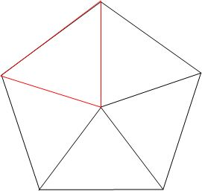

无关数据处理

创建Layers
创建Layer
Vertex与Layer建立关系
计算Layer的厚度
Layer之间建立关系

 | 弧长公式：l = n（圆心角）× π（圆周率）× r（半径）/180=α(圆心角弧度数)× r（半径）

Layer(层)
半径
Layer编号
层Vertex集合
厚度
相邻的内层Layer
相邻的外层Layer
环形图掠角（1 ≤ angle ≤ 360）

从内层开始，向外逐层计算每个Vertex的起始角度和掠角

环形图起始角度

计算Layer的半径

层级之间的最小间距

计算Vertex的中心点坐标

更新视图节点位置

Sheet2
无向
创建布局网络

手动设定根Vertex集合
有向
获取预设根顶点

寻找所有的根Vertex
自动设定每个树的第一个Vertex为根
确定父子关系
确认父子关系

确定根顶点
获取真实根顶点
根据根Vertex构建子树
每个子树都有一个根Vertex
两个手动的根Vertex在同一个树时，默认取后一个Vertex为根

获取关系网的树
获取关系网的树
为每个子树进行布局

在视图上排列子树

